recogida interés Programac. Seg
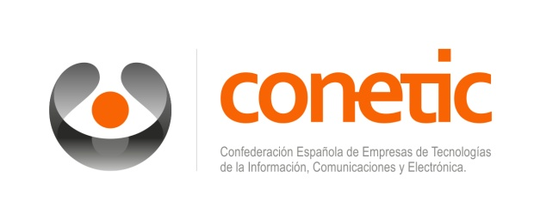
 |  | P R O Y E C T O C O N E S T I C

 | FORMACION: PROGRAMACIÓN SEGURA

Empresa | Associación de CONETIC vinculada a tu empresa | Persona de contacto | Correo persona de contacto | BLOQUE I | BLOQUE II | BLOQE III | BLOQUE IV | Núm.personas que se inscriben | ¿Desea que se le gestione la bonificación Fundae?

